关系图
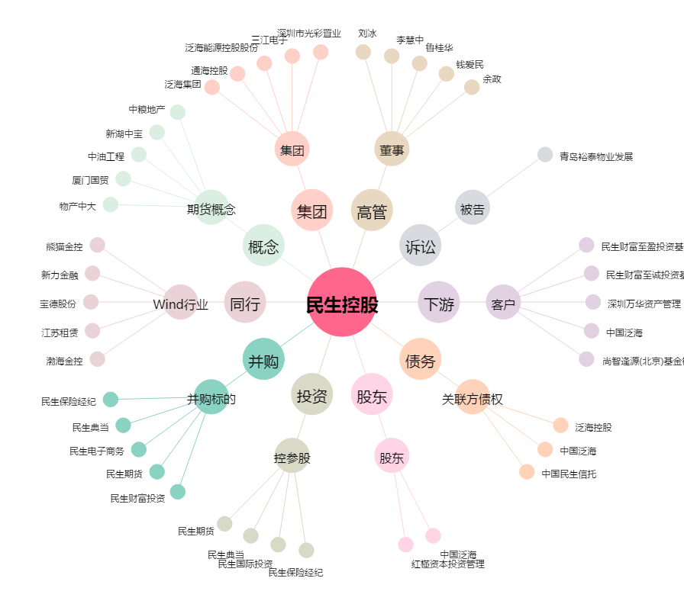
民生控股[000416.SZ] - 关系概览图

